상품제안서
더 로제 스프링 다이어리 18절/25절/32절 | 상품코드: S48445

 |  |  |  |  |  |  | 02-713-8555 | www.synergygift.co.kr
 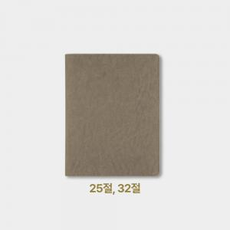 

【상세/제작정보】

【인쇄/포장옵션】 | 불박, 금박, 은박 / OPP(비닐)

【공급단가】 | 수량 | 50~ | 100~ | 300~ | 1,000~ | 3,000~
*VAT별도 | 32절 | 8,250원 | 7,490원 | 6,770원 | 6,140원 | 5,660원
 | 25절 | 8,770원 | 8,000원 | 7,130원 | 6,490원 | 5,990원
 | 18절 | 9,560원 | 8,630원 | 7,680원 | 6,900원 | 6,380원

【상품 URL】 | https://www.synergygift.co.kr:443/src/goods_detail.php?gdno=48445

